Sheet1
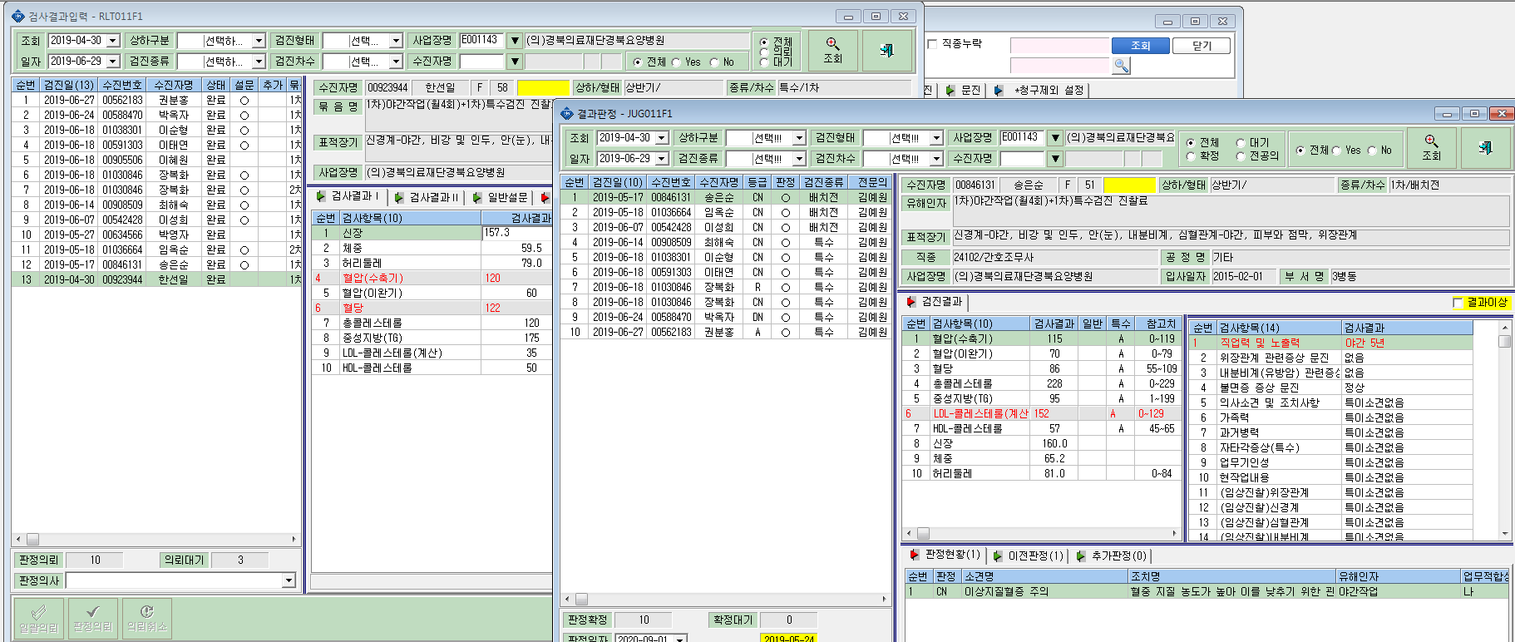
19년도 특수검진건으로 3명(박영자(00634566), 이혜원(00905506), 한선일(00923944)) 에 대해 검사결과 입력란에는 조회가 되나 결과 판정란에는 조회가 안됩니다.(전년도 결과표 처리도 되었고 공단 전송된 되었네요)

